Лист1
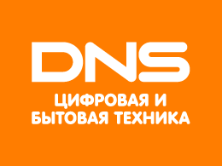
Узнаваемость | Размер | Уникальность | Простота | Тип
Узнаваем многими людьми, проживающими по всей территории РФ | Средний | 50% | Простой | Текстовый


Узнаваем многими людьми, проживающими по всей РФ | Средний | 50% | Средний | Смешанный


Узнаваем людьми, проживающими, в основном в пределах МКАД | Средний | 30% | Средний | Текстовый

